4-1规模工业增速图
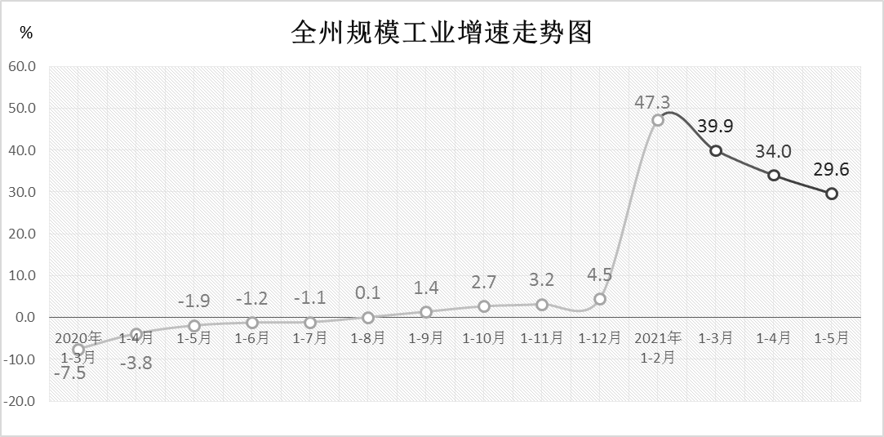

4-2固定资产投资增速图
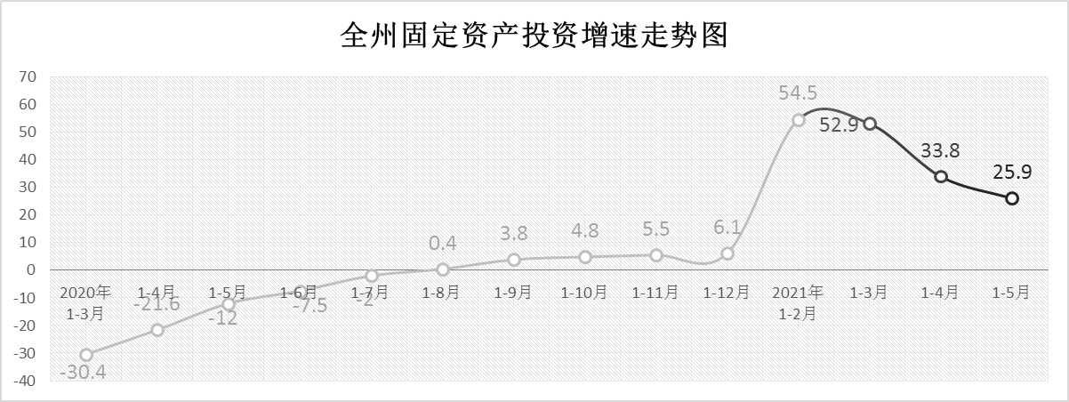

4-3社会消费品零售总额增速图
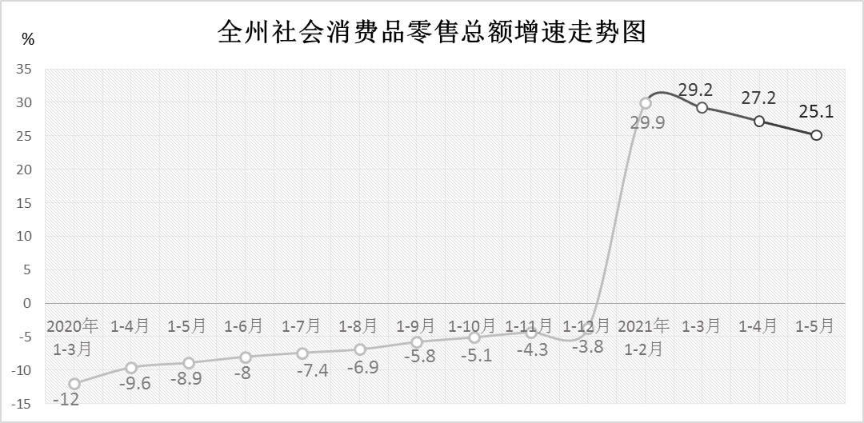

4-4财政收入增速图
全州财政总收入增速走势图
 | 一般公共预算收入增速（%）
2020年 1-3月 | -15.7
1-4月 | -17.6
1-5月 | -19.6
1-6月 | -10.5
1-7月 | -8.3
1-8月 | -7.2
1-9月 | -4.9
1-10月 | -3.8
1-11月 | -2.4
1-12月 | 5.3
2021年 1-2月 | 12.1
1-3月 | 19.3
1-4月 | 25
1-5月 | 30.1

4-5金融存贷款增速图
